Top变量WOE
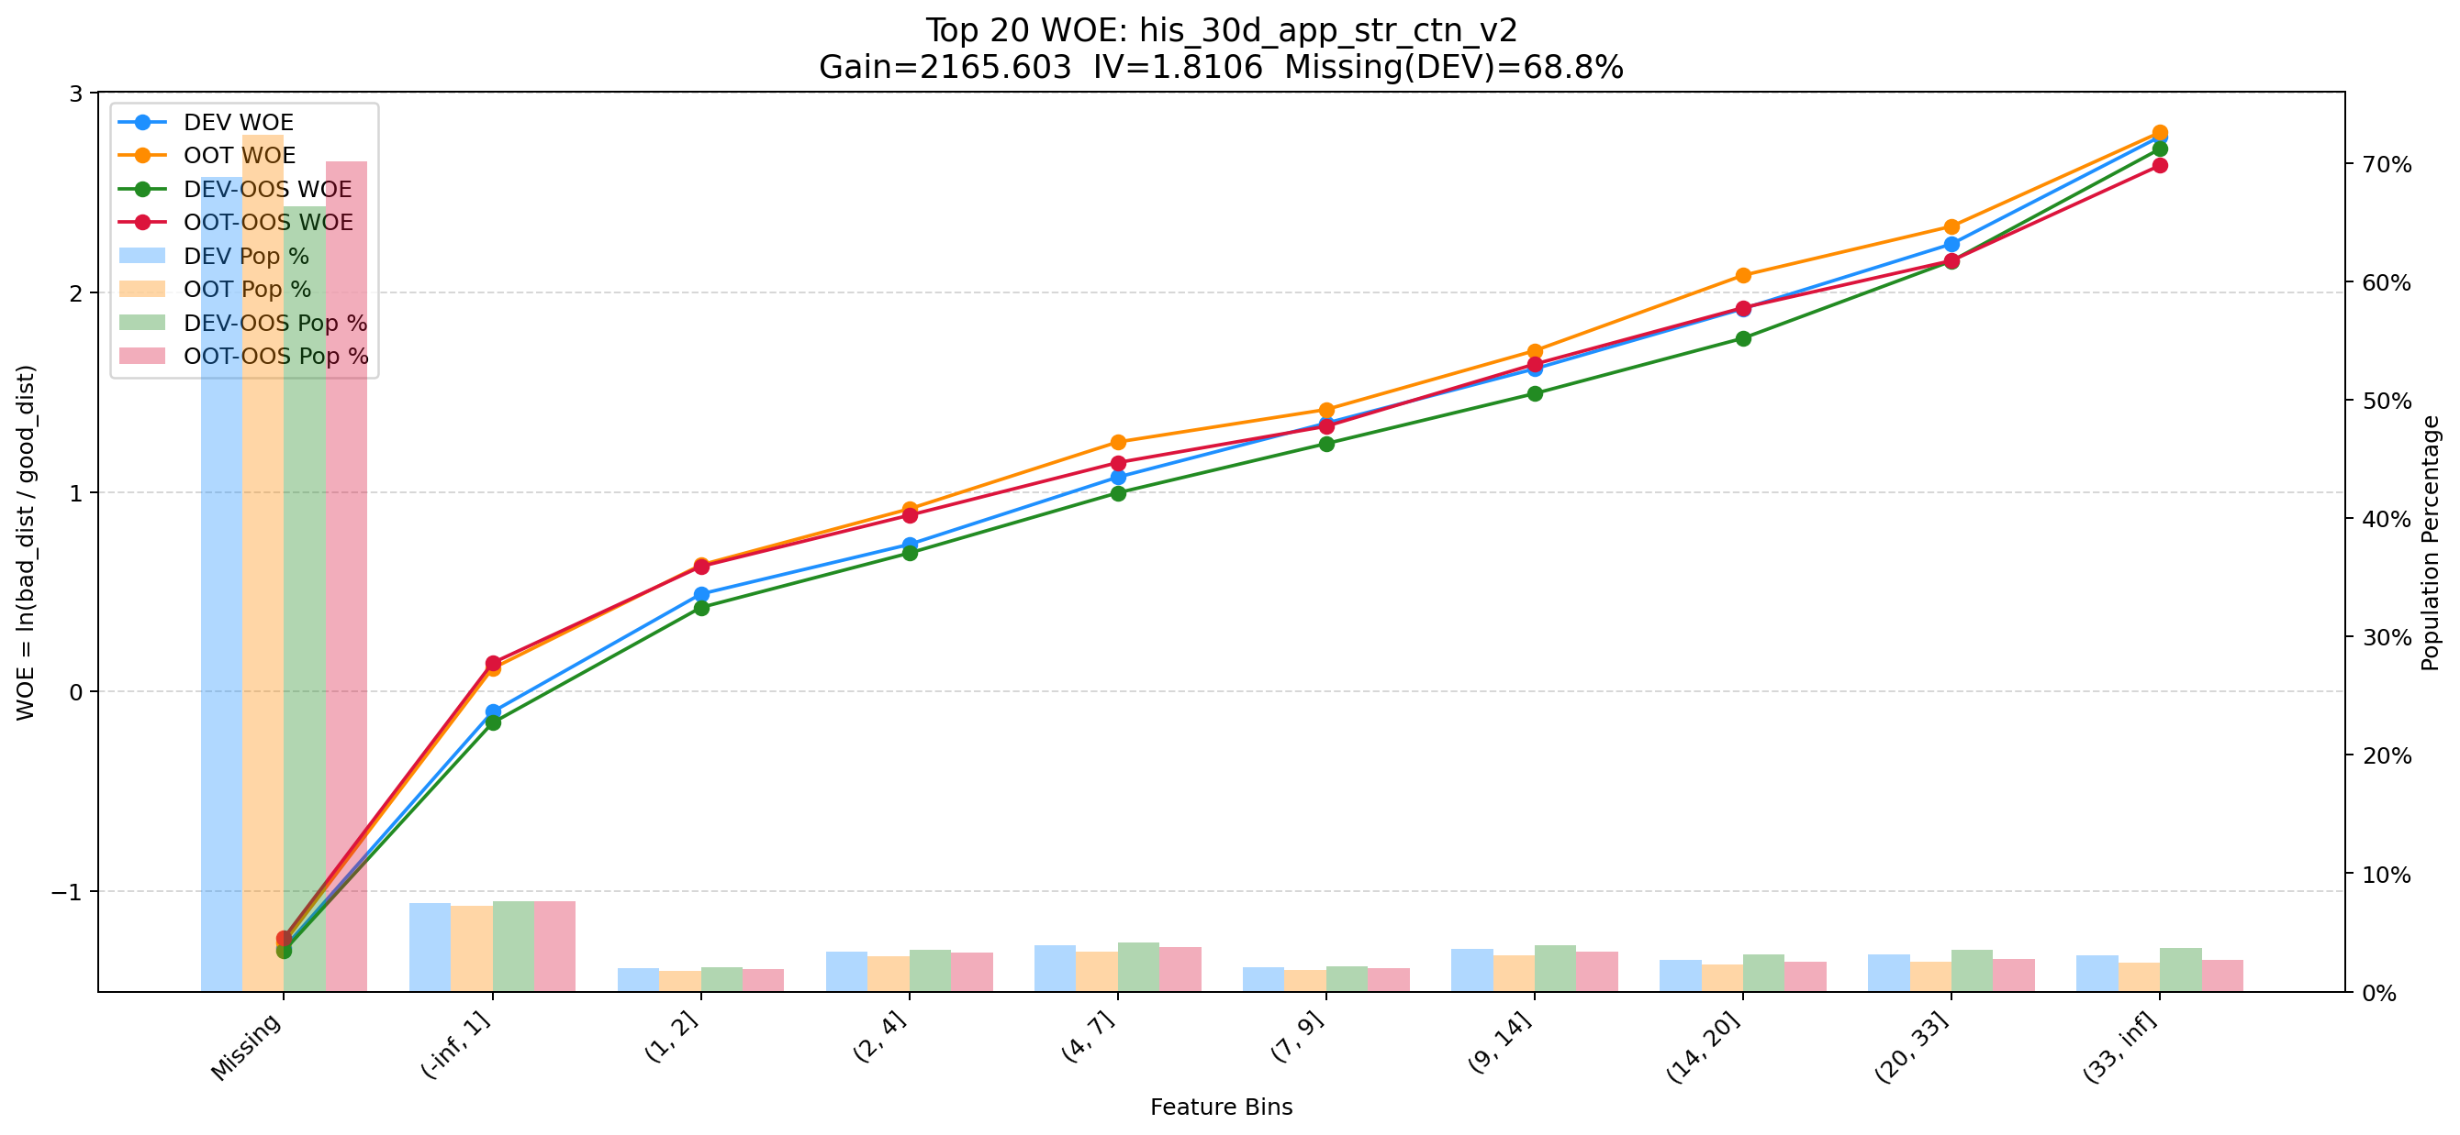
Top 1: his_90_day_csh_apl_ord_cnt_his_rto
项目 | 内容
Gain | 213306.579
Base split | DEV
IV | 1.501
Missing rate | 0.002
Image | 001_his_90_day_csh_apl_ord_cnt_his_rto_WOE.png

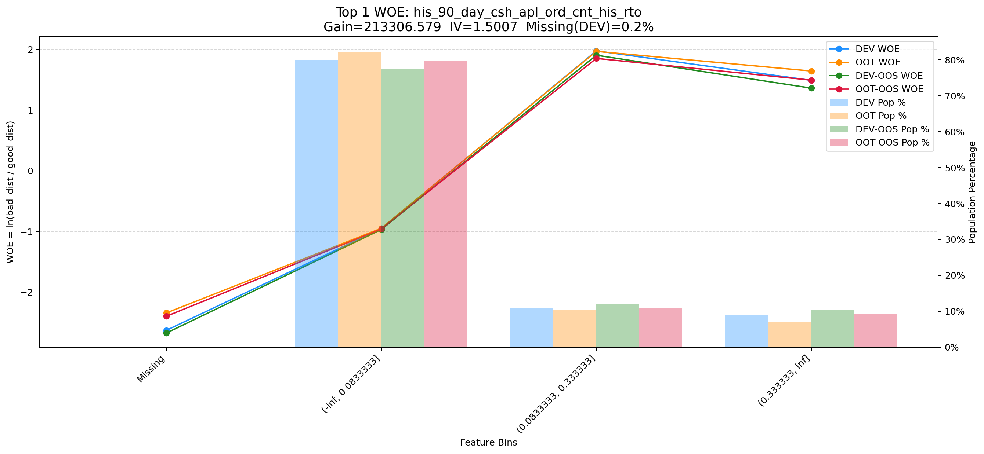

Top 2: unpaid_principal_future_light_add_heavy
项目 | 内容
Gain | 93942.295
Base split | DEV
IV | 2.356
Missing rate | 0.000
Image | 002_unpaid_principal_future_light_add_heavy_WOE.png

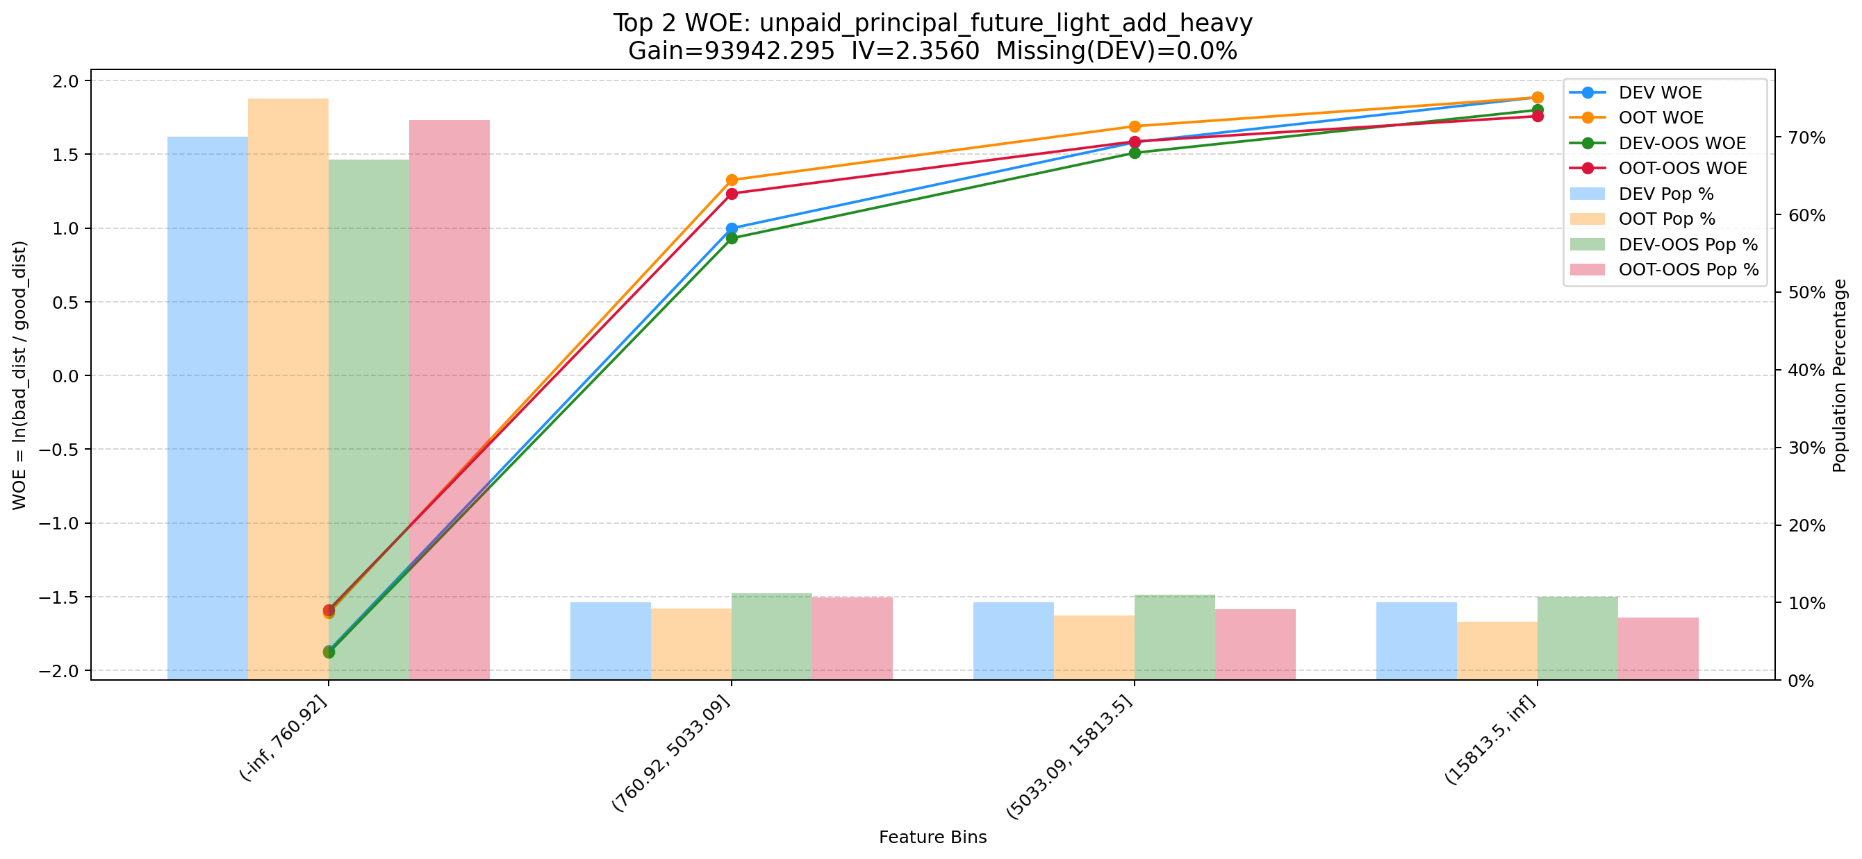

Top 3: ord_apl_max_prc_amt_180_day
项目 | 内容
Gain | 62201.021
Base split | DEV
IV | 1.943
Missing rate | 0.000
Image | 003_ord_apl_max_prc_amt_180_day_WOE.png

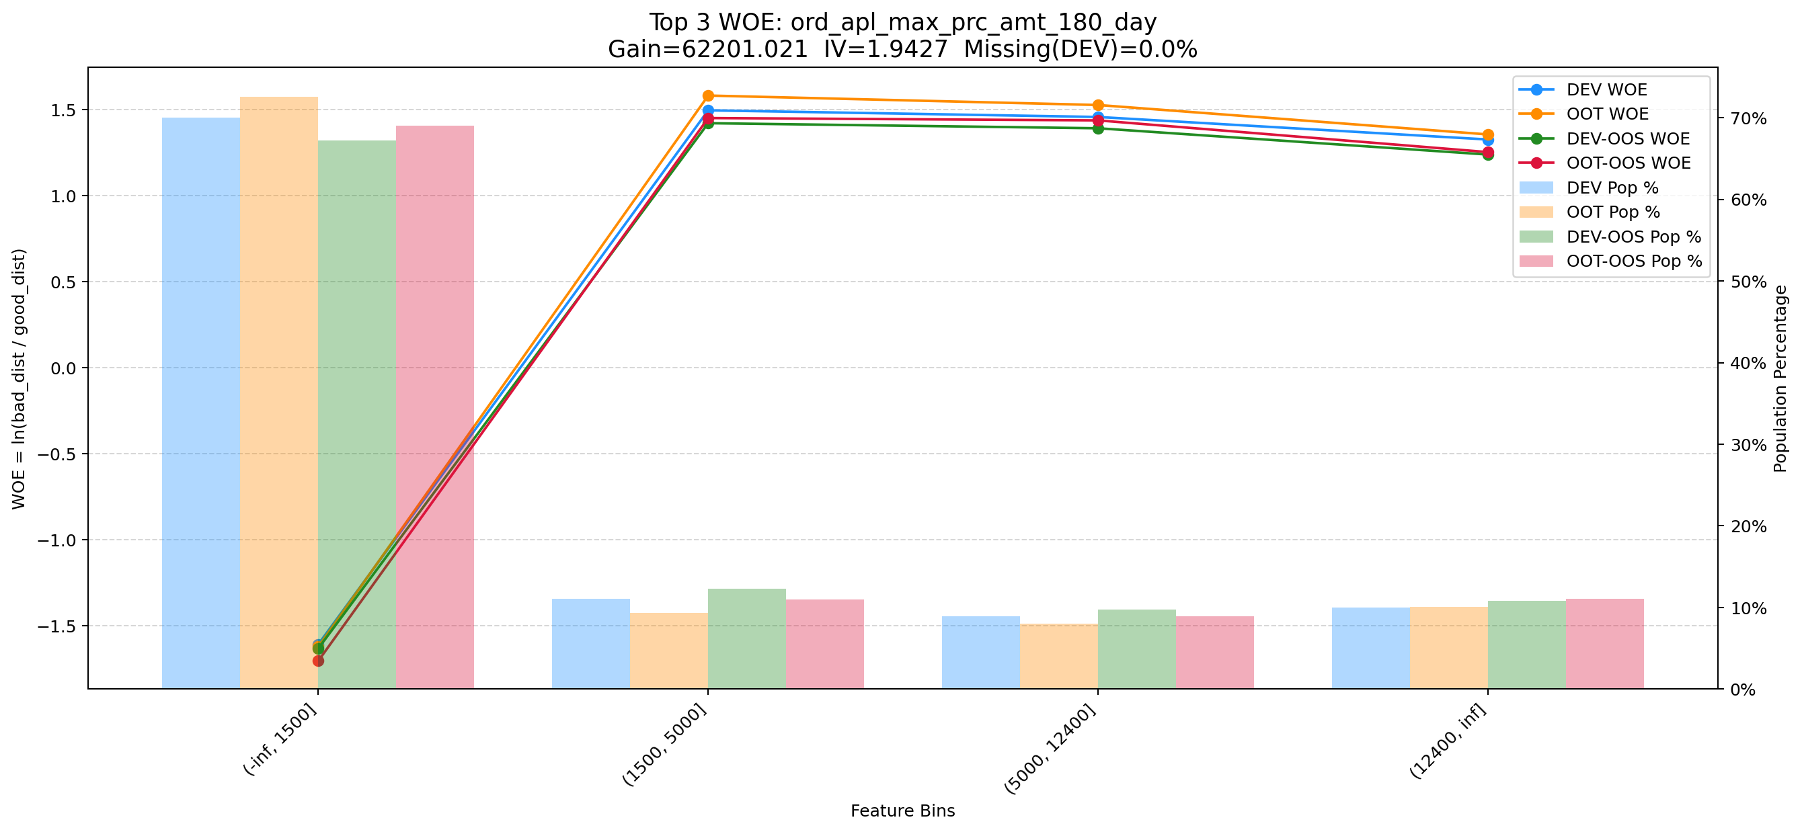

Top 4: d360_apl_ord_ddf_mdl_ord_crt_dte_min
项目 | 内容
Gain | 60519.308
Base split | DEV
IV | 3.305
Missing rate | 0.567
Image | 004_d360_apl_ord_ddf_mdl_ord_crt_dte_min_WOE.png

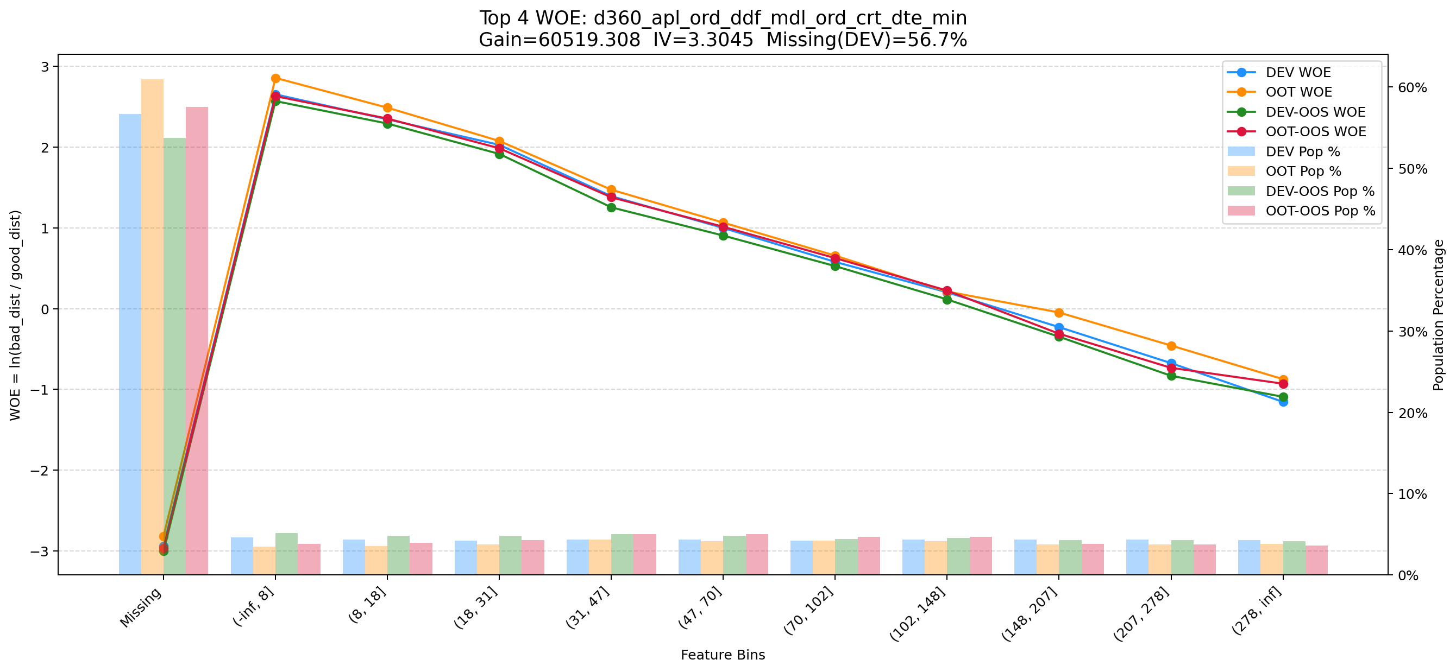

Top 5: d60_apl_ord_prc_amt_per_stg_max_all
项目 | 内容
Gain | 59518.499
Base split | DEV
IV | 2.896
Missing rate | 0.556
Image | 005_d60_apl_ord_prc_amt_per_stg_max_all_WOE.png

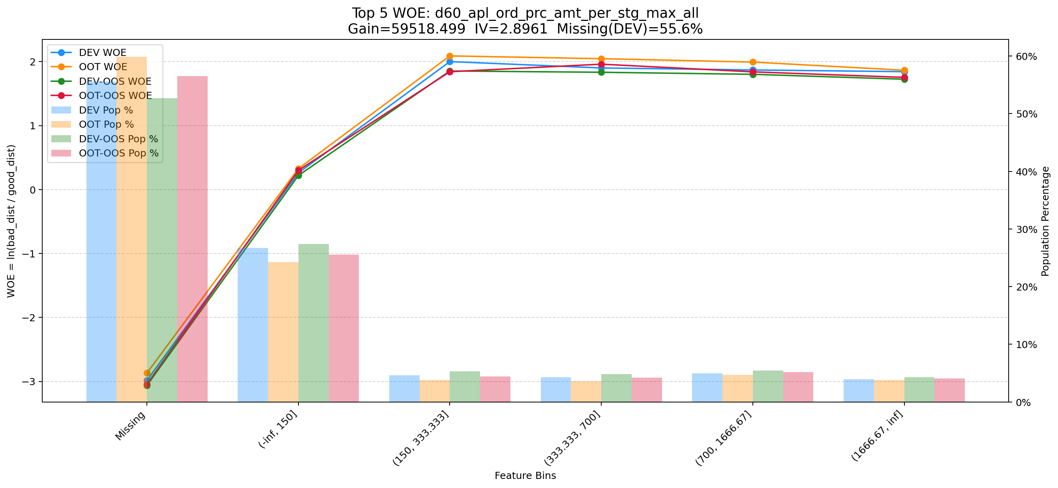

Top 6: his_180_day_csh_apl_ord_cnt_his_rto
项目 | 内容
Gain | 51069.824
Base split | DEV
IV | 2.062
Missing rate | 0.002
Image | 006_his_180_day_csh_apl_ord_cnt_his_rto_WOE.png

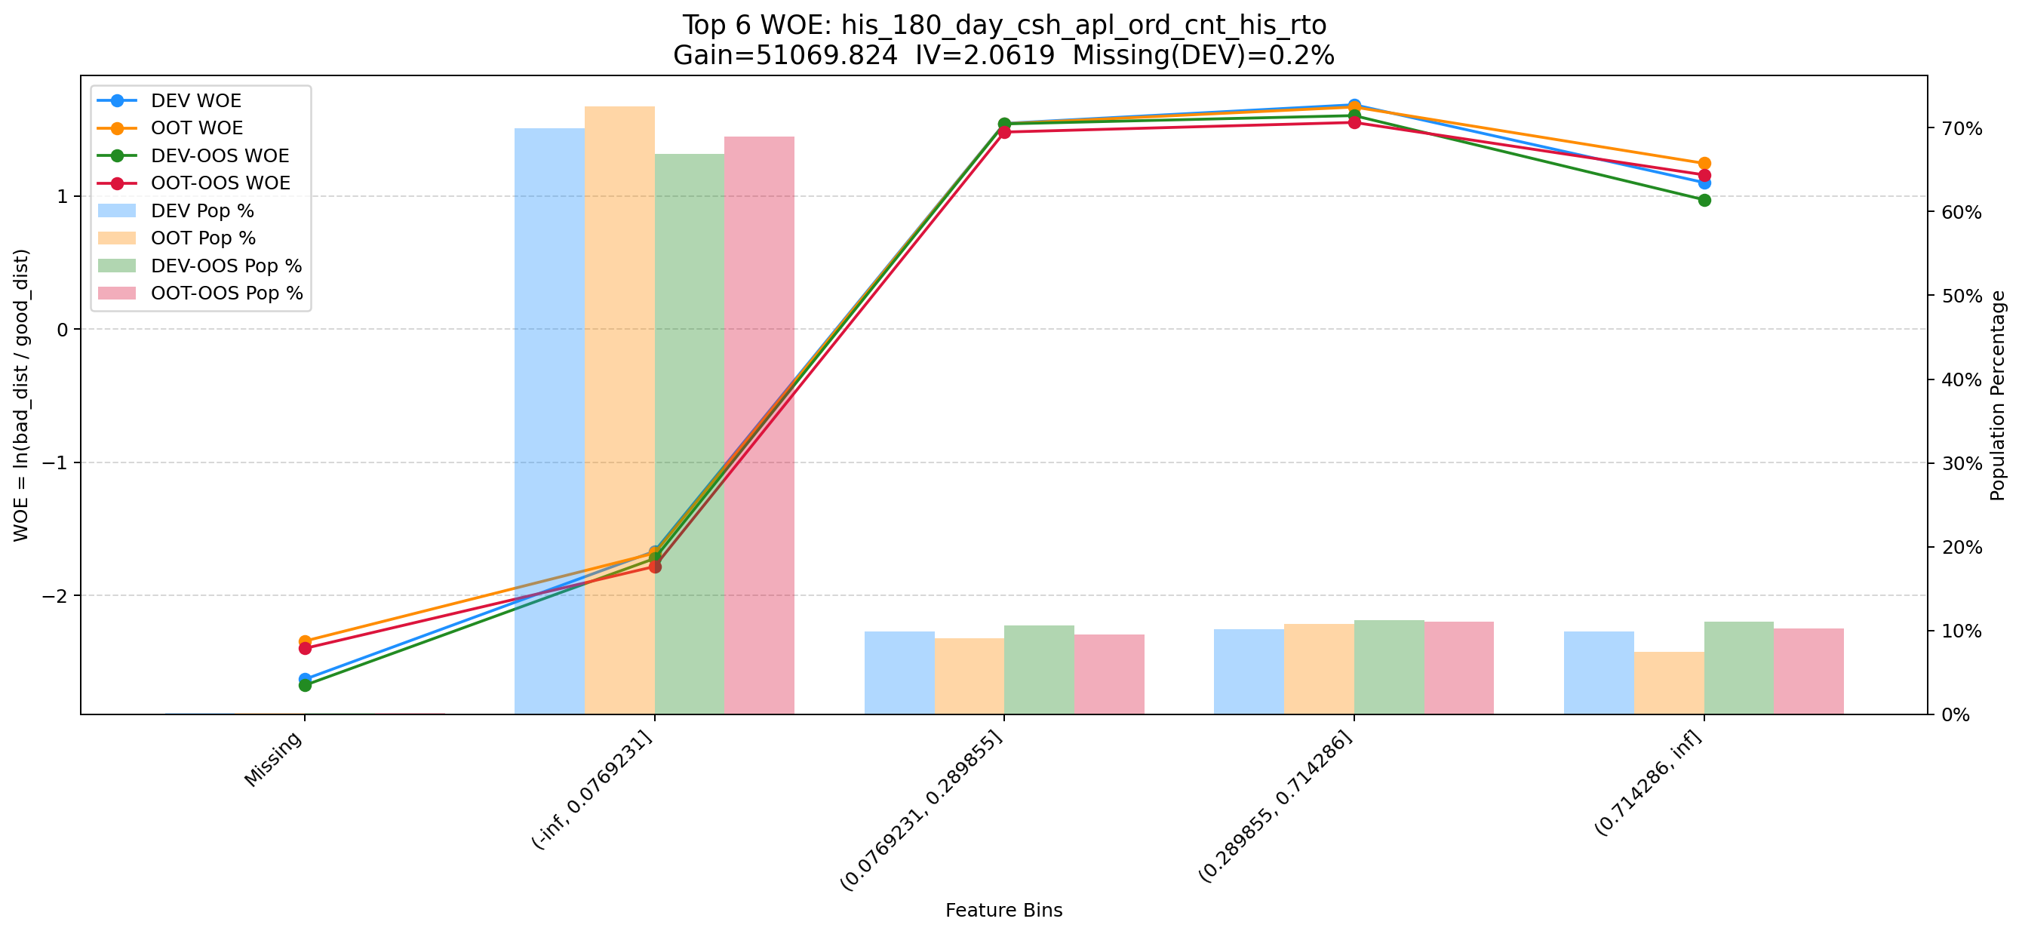

Top 7: d180_apl_ord_days_cnt_all
项目 | 内容
Gain | 49527.267
Base split | DEV
IV | 3.272
Missing rate | 0.556
Image | 007_d180_apl_ord_days_cnt_all_WOE.png

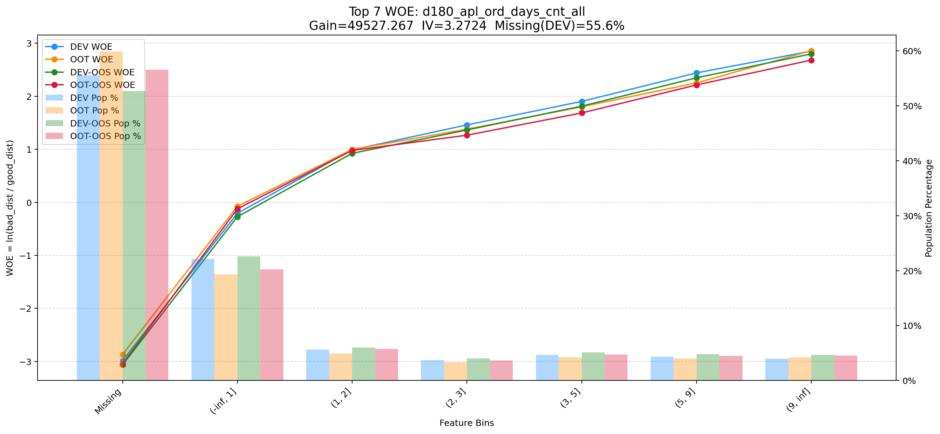

Top 8: ord_apl_sum_prc_amt_360_day
项目 | 内容
Gain | 35160.753
Base split | DEV
IV | 2.341
Missing rate | 0.000
Image | 008_ord_apl_sum_prc_amt_360_day_WOE.png

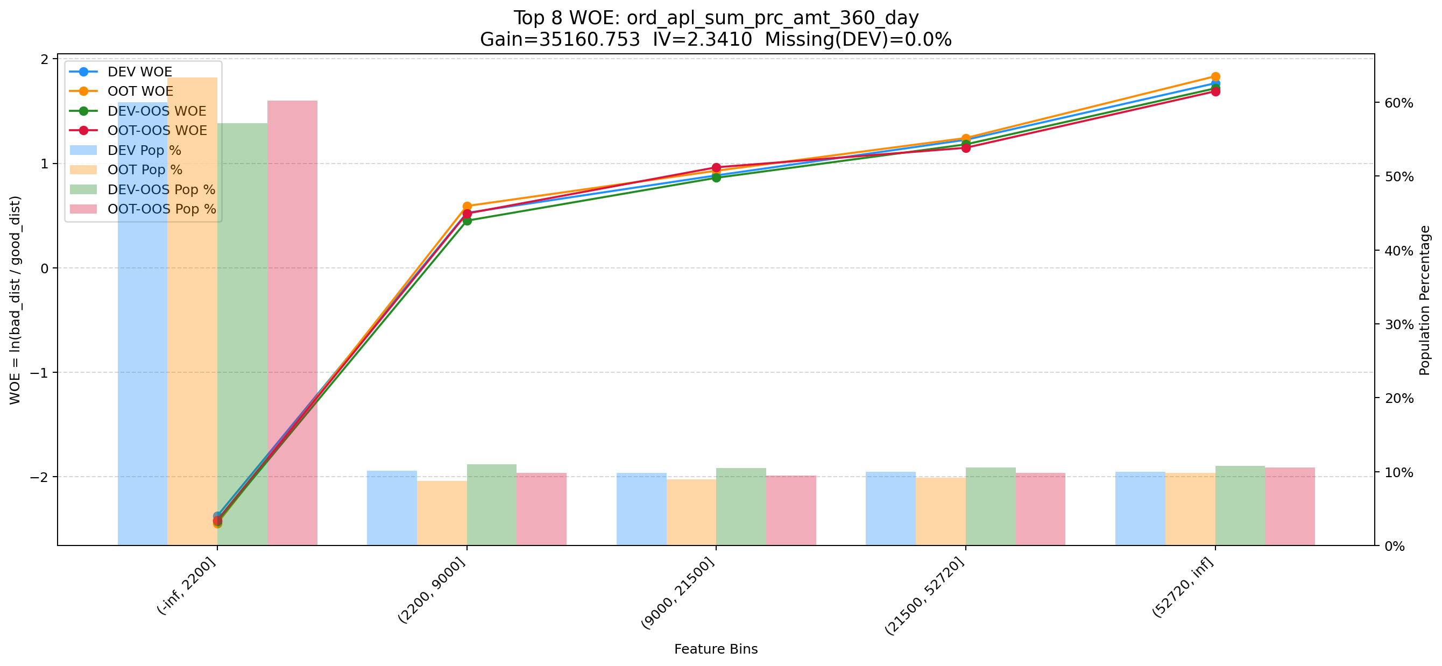

Top 9: his_360_day_csh_apl_ord_cnt
项目 | 内容
Gain | 29870.937
Base split | DEV
IV | 2.542
Missing rate | 0.000
Image | 009_his_360_day_csh_apl_ord_cnt_WOE.png

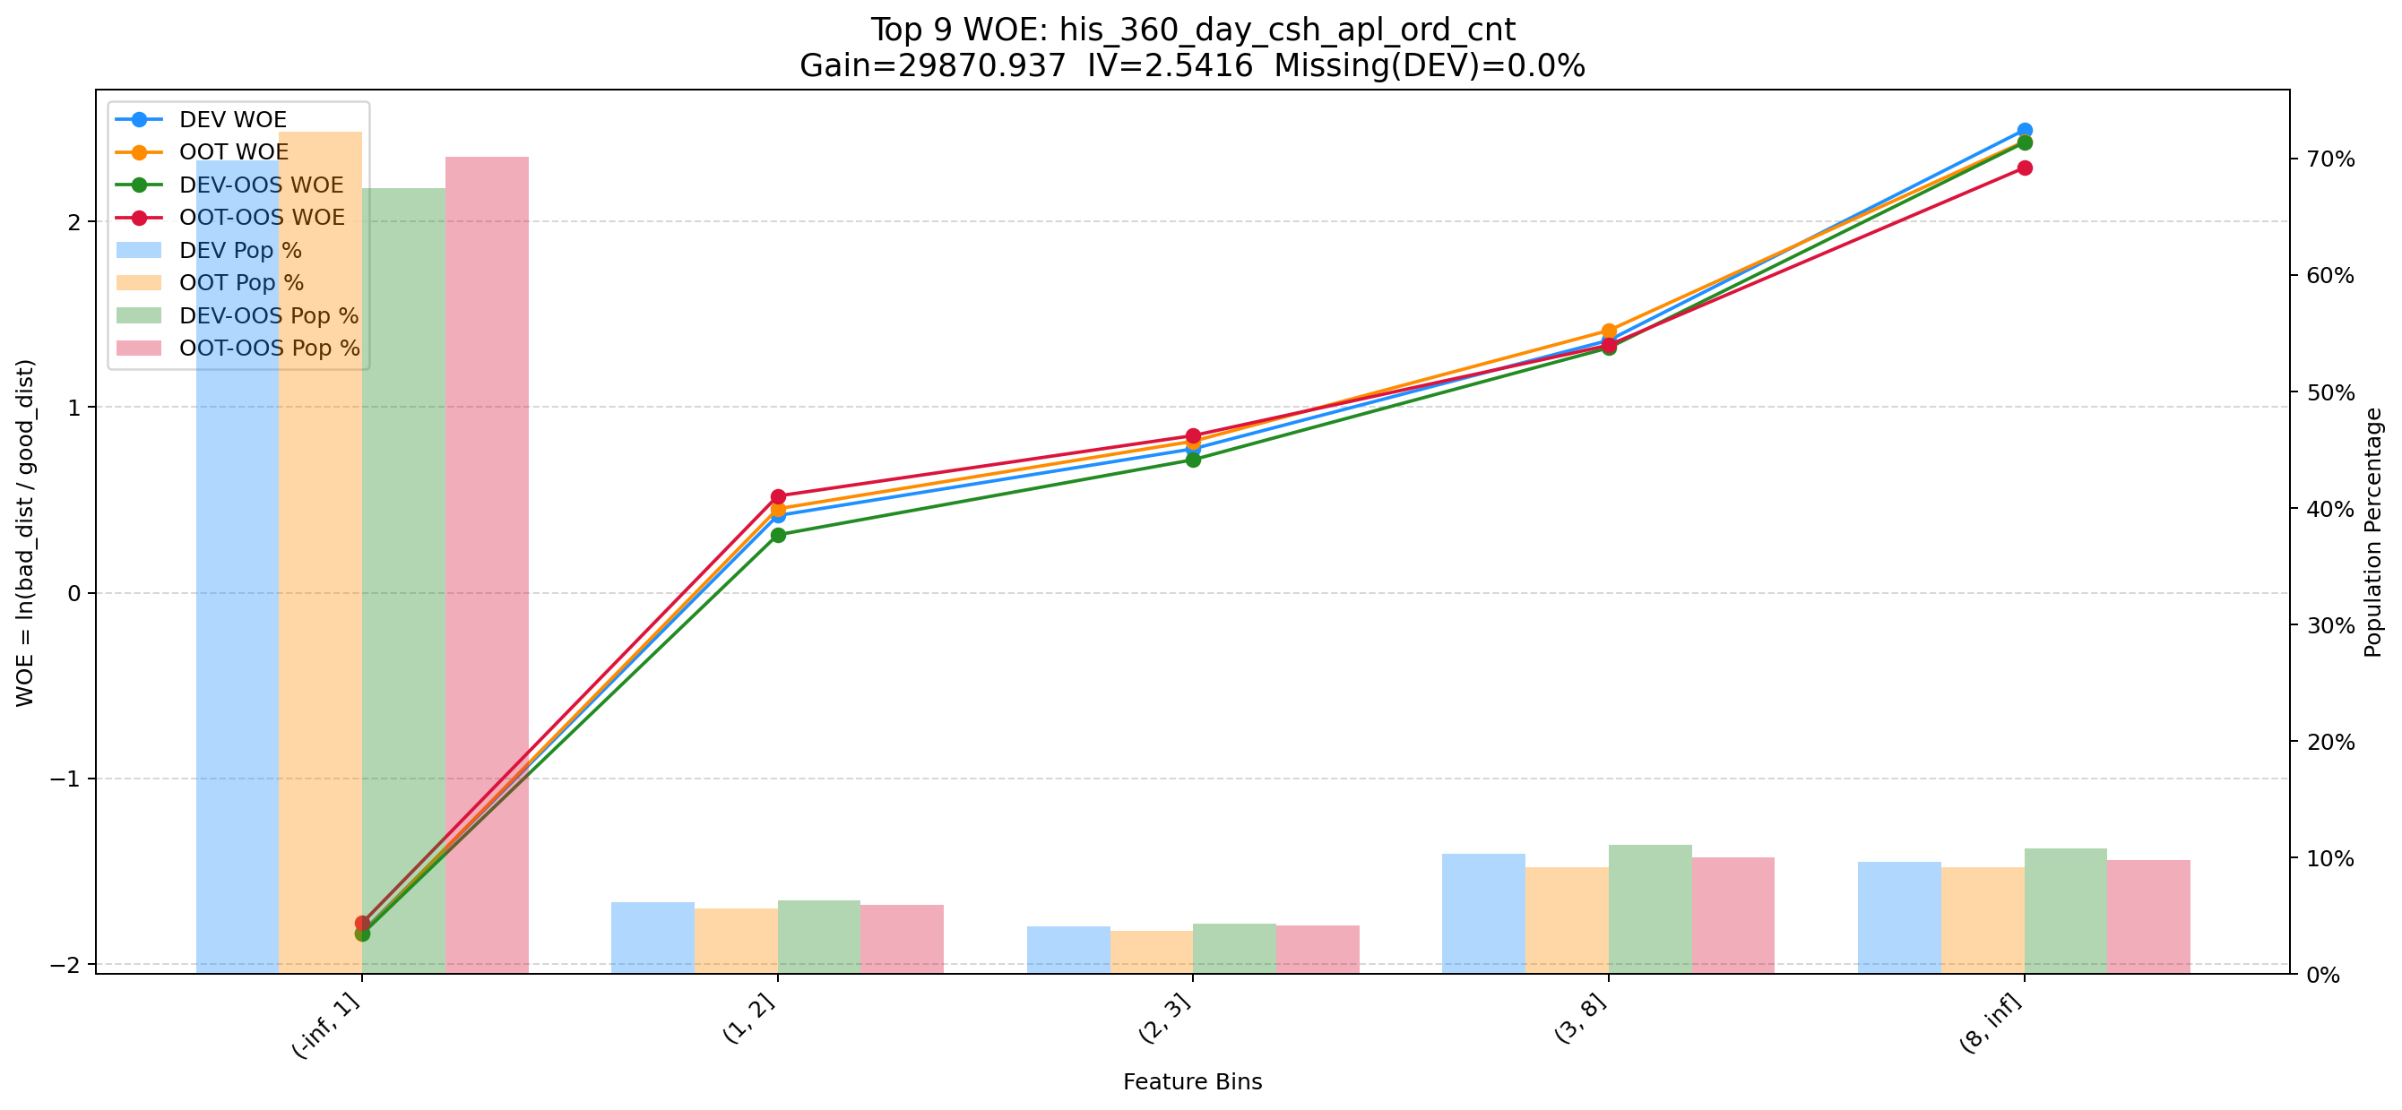

Top 10: cnt_event_result_1_uid_recent_days_120
项目 | 内容
Gain | 26648.201
Base split | DEV
IV | 2.266
Missing rate | 0.000
Image | 010_cnt_event_result_1_uid_recent_days_120_WOE.png

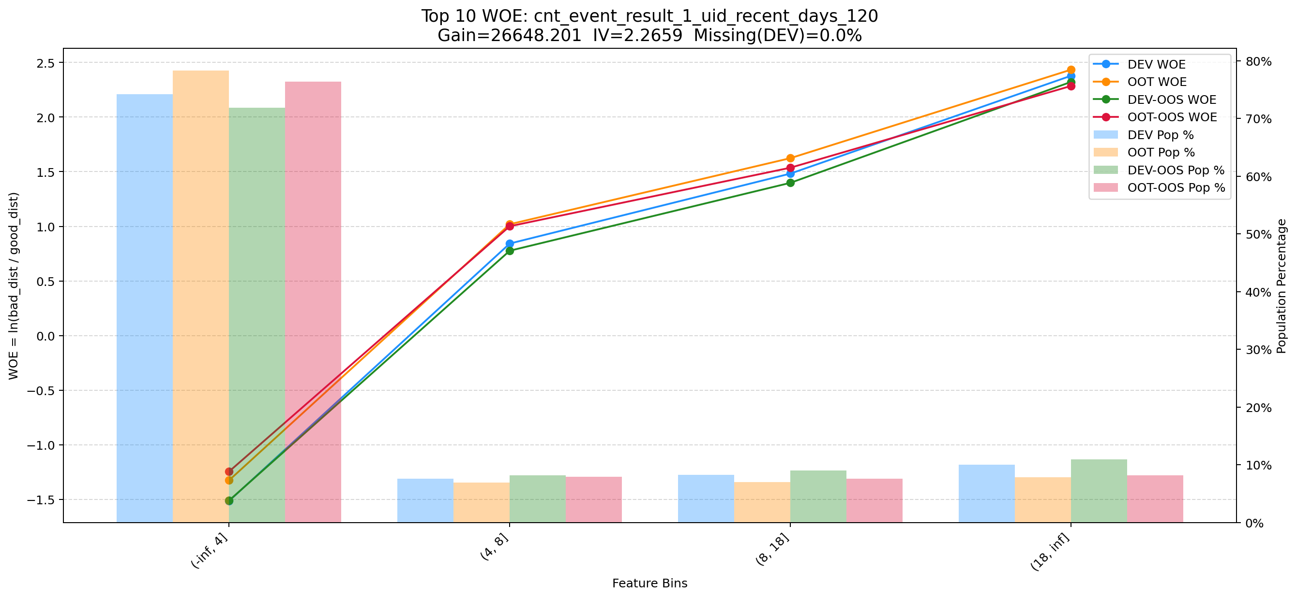

Top 11: dau_90d
项目 | 内容
Gain | 12096.151
Base split | DEV
IV | 1.728
Missing rate | 0.000
Image | 011_dau_90d_WOE.png

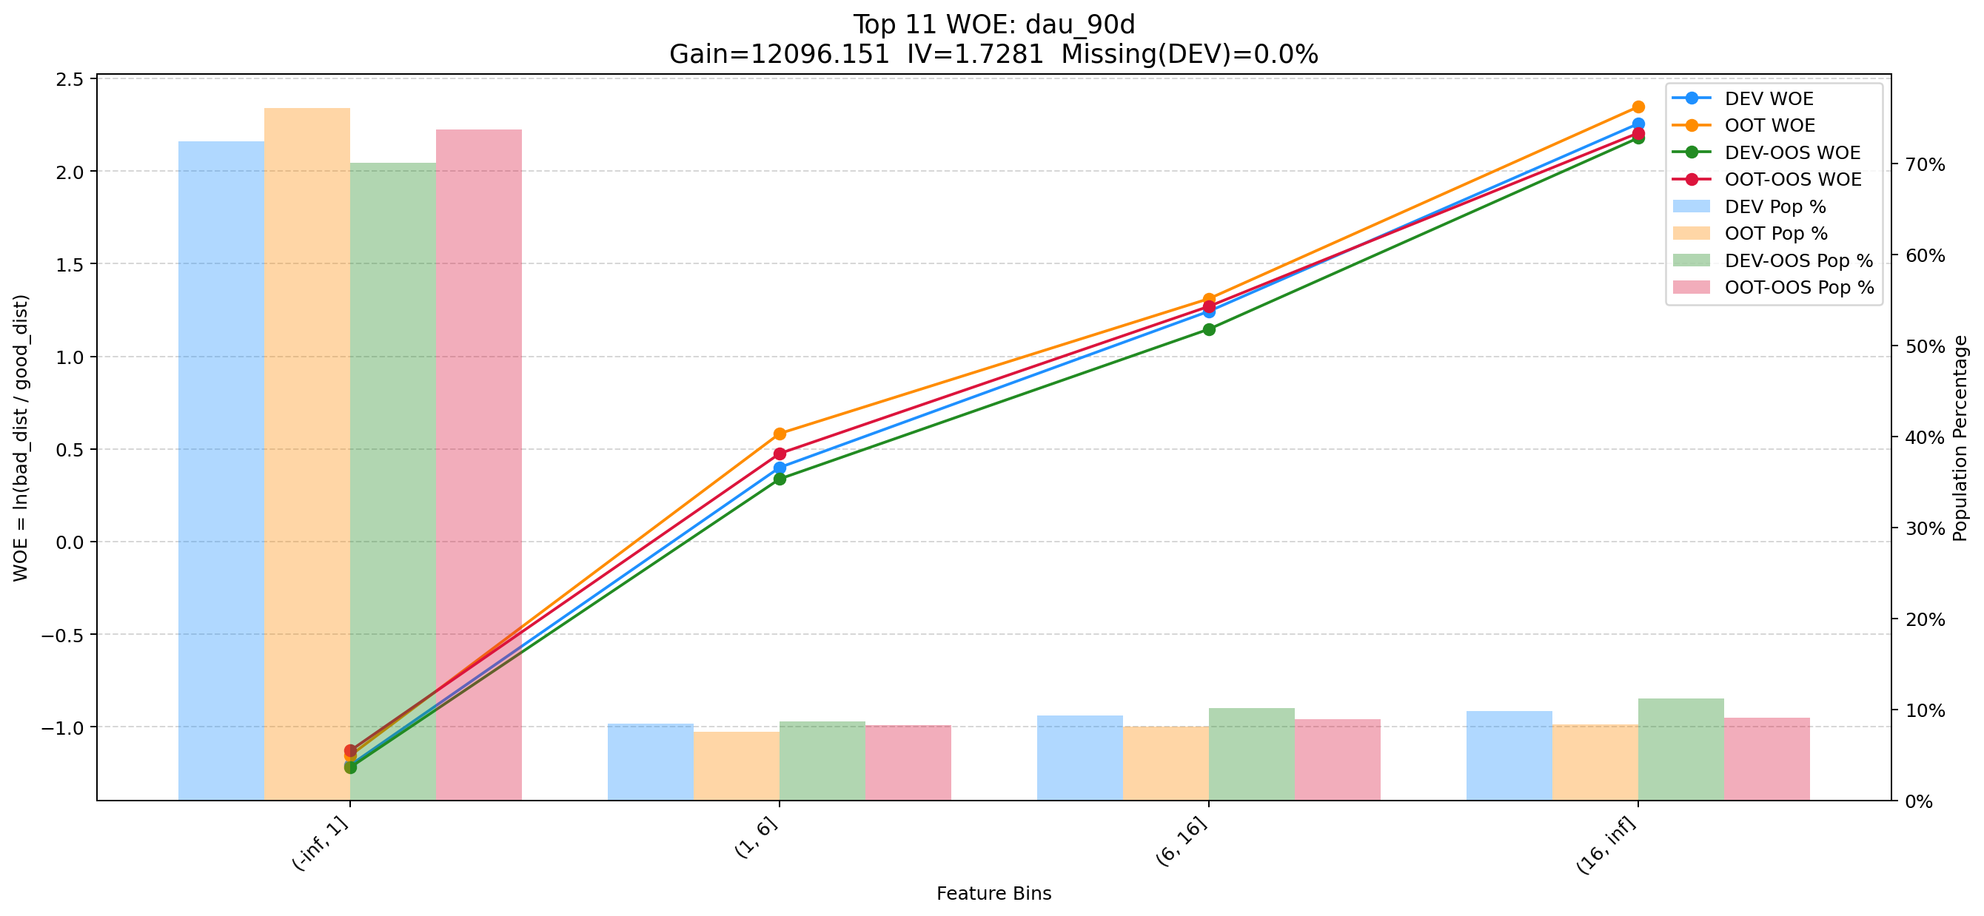

Top 12: cnt_other_info_cash_uid_recent_days_30
项目 | 内容
Gain | 10972.660
Base split | DEV
IV | 0.949
Missing rate | 0.000
Image | 012_cnt_other_info_cash_uid_recent_days_30_WOE.png

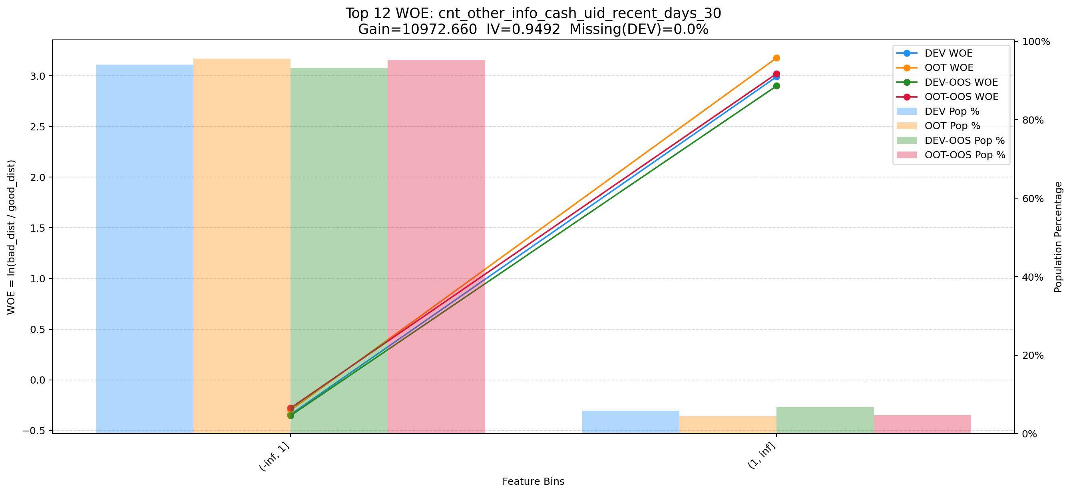

Top 13: cnt_avg_ord_span_30d
项目 | 内容
Gain | 6587.509
Base split | DEV
IV | 1.712
Missing rate | 0.873
Image | 013_cnt_avg_ord_span_30d_WOE.png

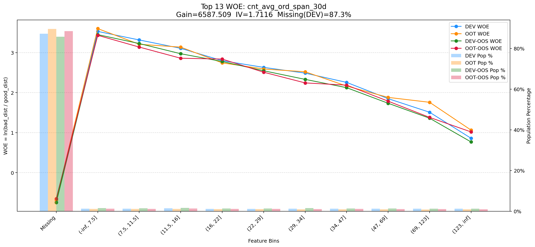

Top 14: ddf_lst_app_str_tim_to_mdl_tim_sec
项目 | 内容
Gain | 5726.768
Base split | DEV
IV | 1.698
Missing rate | 0.688
Image | 014_ddf_lst_app_str_tim_to_mdl_tim_sec_WOE.png

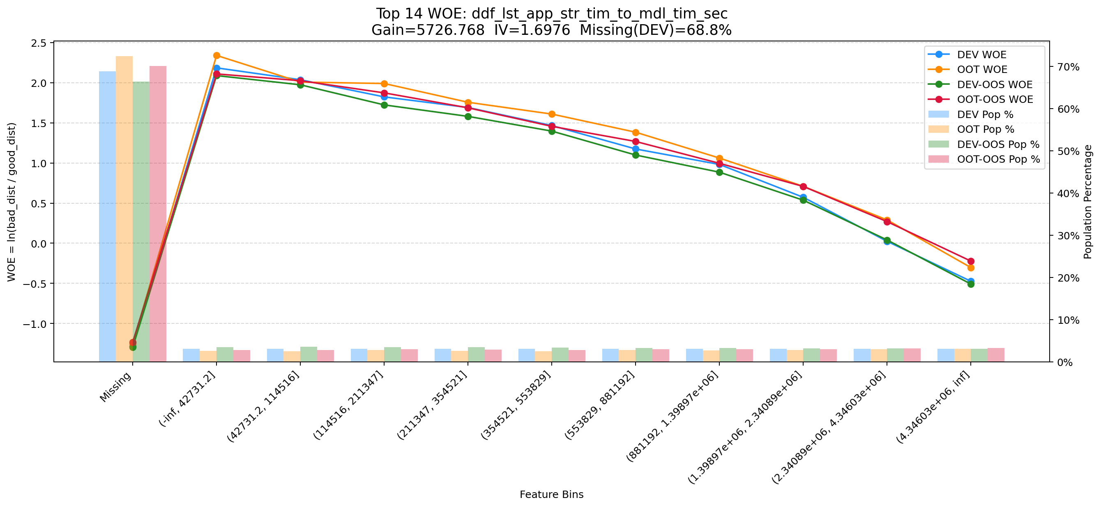

Top 15: d360_apl_ord_cnt_all
项目 | 内容
Gain | 3835.303
Base split | DEV
IV | 3.075
Missing rate | 0.556
Image | 015_d360_apl_ord_cnt_all_WOE.png

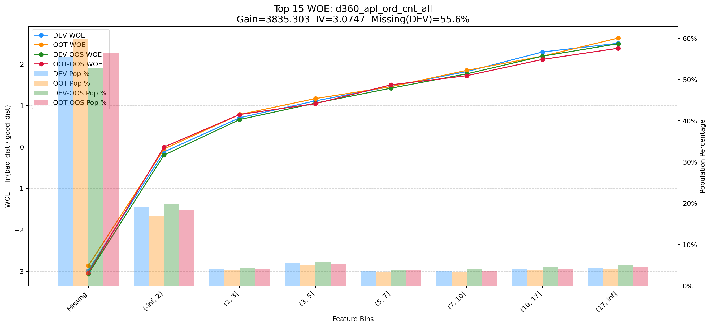

Top 16: his_720_day_csh_apl_ord_cnt_his_rto
项目 | 内容
Gain | 3602.034
Base split | DEV
IV | 1.641
Missing rate | 0.002
Image | 016_his_720_day_csh_apl_ord_cnt_his_rto_WOE.png

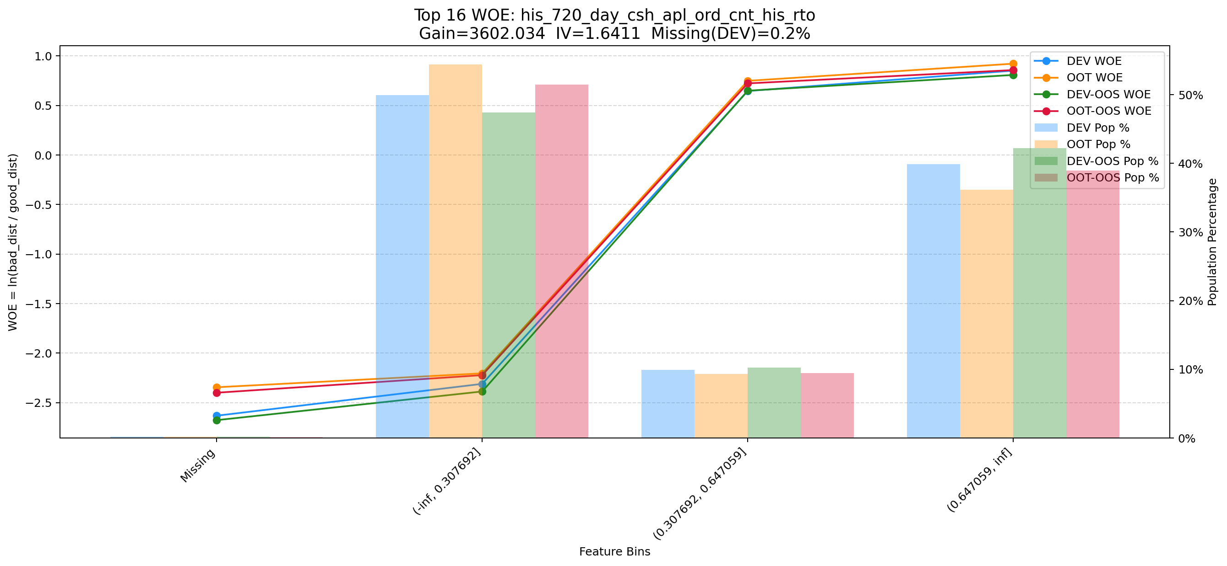

Top 17: clk_cnt_14d
项目 | 内容
Gain | 3600.091
Base split | DEV
IV | 1.391
Missing rate | 0.000
Image | 017_clk_cnt_14d_WOE.png

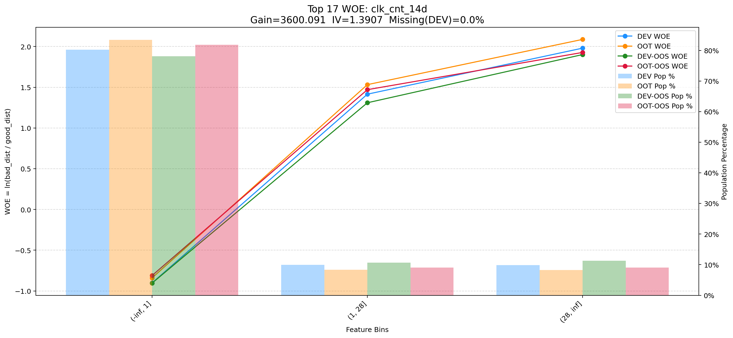

Top 18: rsk_avl_lmt_ch_les_10000_cnt_3m
项目 | 内容
Gain | 3271.664
Base split | DEV
IV | 2.540
Missing rate | 0.741
Image | 018_rsk_avl_lmt_ch_les_10000_cnt_3m_WOE.png

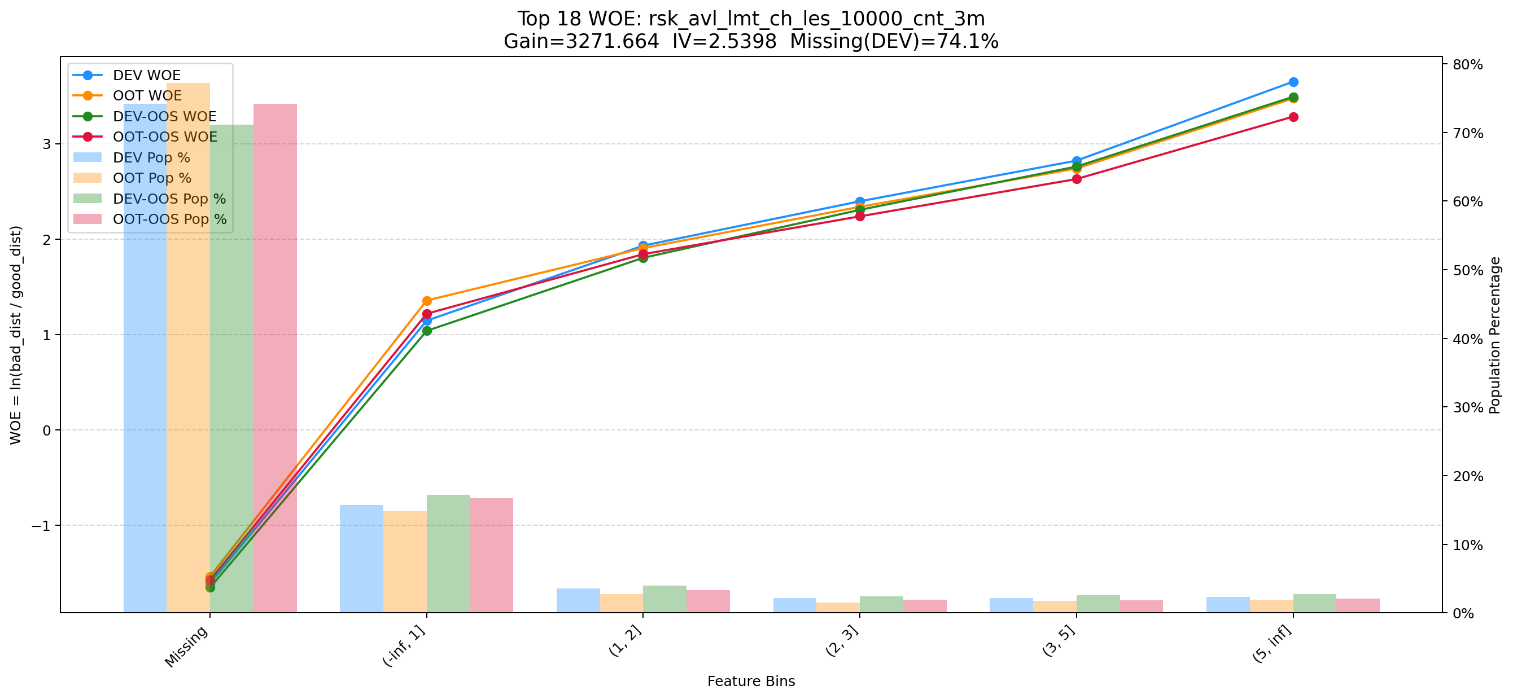

Top 19: his_360_day_csh_apl_ord_cnt_his_rto
项目 | 内容
Gain | 2202.088
Base split | DEV
IV | 2.185
Missing rate | 0.002
Image | 019_his_360_day_csh_apl_ord_cnt_his_rto_WOE.png

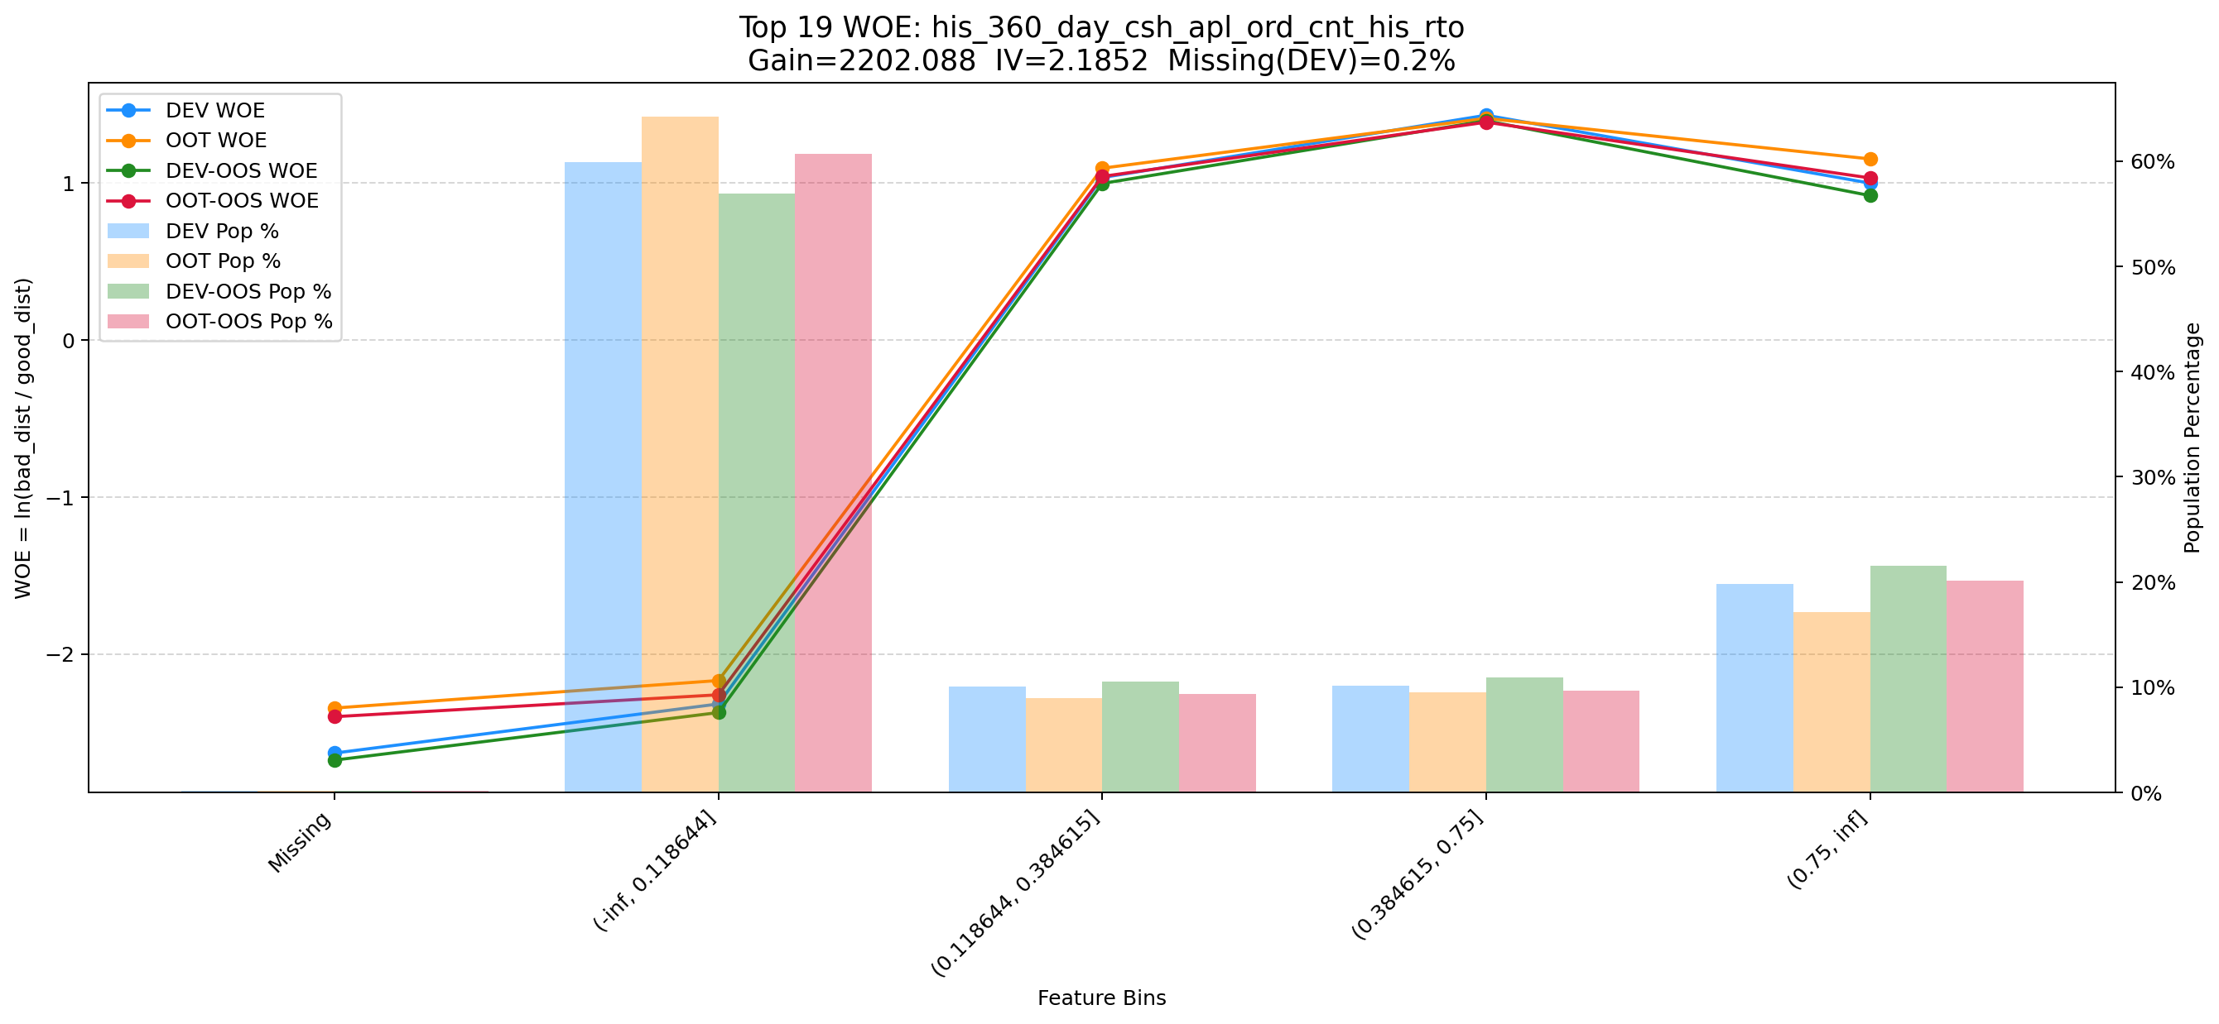

Top 20: his_30d_app_str_ctn_v2
项目 | 内容
Gain | 2165.603
Base split | DEV
IV | 1.811
Missing rate | 0.688
Image | 020_his_30d_app_str_ctn_v2_WOE.png

